Трикотаж
 |  |  |  | info@likadress.ru | К оплате: | 0.00 руб
 |  | Прайс-каталог | 8-800-250-95-37

 |  | производителя трикотажа LikaDress.ru |  | ул. Наговицыной-Икрянистовой, д. 6
 |  | 13.08.2021 3:19 |  | г. Иваново, Россия, 153002
Фотография | Артикул | Название | Ссылка на сайт | Размер | От 1 шт | от 6000р | от 35000р | от 70000р | Заказ, шт | Сумма
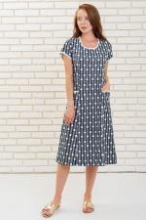 | 6709 | Платье Нинель А Арт. 6709 | https://likadress.ru/catalog/platya_zhenskie/~plate_ninel_a | 64 | 470.00 руб | 470.00 руб | 470.00 руб | 470.00 руб | 0 | 0.00 руб

 | 6205 | Халат Доброе Утро Арт. 6205 | https://likadress.ru/catalog/xalaty_zhenskie/~xalat_dobroe_utro | 42 | 796.00 руб | 520.00 руб | 494.00 руб | 468.00 руб | 0 | 0.00 руб
 |  |  |  | 44 | 796.00 руб | 520.00 руб | 494.00 руб | 468.00 руб | 0 | 0.00 руб

 | 5648 | Блуза Фиеста 1А Арт. 5648 | https://likadress.ru/catalog/bluzy_zhenskie/~bluza_fiesta_1a_5648 | 58 | 720.00 руб | 470.00 руб | 447.00 руб | 423.00 руб | 0 | 0.00 руб
 |  |  |  | 44 | 720.00 руб | 470.00 руб | 447.00 руб | 423.00 руб | 0 | 0.00 руб

 | 5609 | Блуза Фиеста 1Б Арт. 5609 | https://likadress.ru/catalog/bluzy_zhenskie/~bluza_fiesta_1b_5609 | 48 | 1,179.00 руб | 770.00 руб | 732.00 руб | 693.00 руб | 0 | 0.00 руб

 | 5433 | Костюм Бархат Арт. 5433 | https://likadress.ru/catalog/kostyumy_zhenskie/~kostyum_barxat_5433 | 48 | 990.00 руб | 990.00 руб | 990.00 руб | 990.00 руб | 0 | 0.00 руб
 |  |  |  | 50 | 990.00 руб | 990.00 руб | 990.00 руб | 990.00 руб | 0 | 0.00 руб
 |  |  |  | 52 | 990.00 руб | 990.00 руб | 990.00 руб | 990.00 руб | 0 | 0.00 руб
 |  |  |  | 54 | 990.00 руб | 990.00 руб | 990.00 руб | 990.00 руб | 0 | 0.00 руб

 | 5405 | Платье Пенелопа Арт. 5405 | https://likadress.ru/catalog/platya_zhenskie/~plate_penelopa_5405 | 48 | 1,255.00 руб | 820.00 руб | 779.00 руб | 738.00 руб | 0 | 0.00 руб
 |  |  |  | 50 | 1,255.00 руб | 820.00 руб | 779.00 руб | 738.00 руб | 0 | 0.00 руб

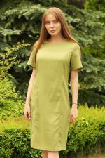 | 5365 | Платье Янтарь М Арт. 5365 | https://likadress.ru/catalog/platya_zhenskie/~plate_yantar_m_5365 | 48 | 690.00 руб | 690.00 руб | 690.00 руб | 690.00 руб | 0 | 0.00 руб
 |  |  |  | 50 | 690.00 руб | 690.00 руб | 690.00 руб | 690.00 руб | 0 | 0.00 руб
 |  |  |  | 52 | 690.00 руб | 690.00 руб | 690.00 руб | 690.00 руб | 0 | 0.00 руб
 |  |  |  | 54 | 690.00 руб | 690.00 руб | 690.00 руб | 690.00 руб | 0 | 0.00 руб

 | 5347 | Футболка Карина М Арт. 5347 | https://likadress.ru/catalog/futbolki_zhenskie/~futbolka_karina_m_5347 | 44 | 459.00 руб | 300.00 руб | 285.00 руб | 270.00 руб | 0 | 0.00 руб
 |  |  |  | 42 | 459.00 руб | 300.00 руб | 285.00 руб | 270.00 руб | 0 | 0.00 руб

 | 5334 | Футболка Щербет А Арт. 5334 | https://likadress.ru/catalog/futbolki_zhenskie/~futbolka_shherbet_a_5334 | 46 | 320.00 руб | 320.00 руб | 320.00 руб | 320.00 руб | 0 | 0.00 руб
 |  |  |  | 44 | 320.00 руб | 320.00 руб | 320.00 руб | 320.00 руб | 0 | 0.00 руб
 |  |  |  | 50 | 320.00 руб | 320.00 руб | 320.00 руб | 320.00 руб | 0 | 0.00 руб
 |  |  |  | 48 | 320.00 руб | 320.00 руб | 320.00 руб | 320.00 руб | 0 | 0.00 руб
 |  |  |  | 52 | 320.00 руб | 320.00 руб | 320.00 руб | 320.00 руб | 0 | 0.00 руб
 |  |  |  | 54 | 320.00 руб | 320.00 руб | 320.00 руб | 320.00 руб | 0 | 0.00 руб

 | 5252 | Платье Вирджиния Арт. 5252 | https://likadress.ru/catalog/platya_zhenskie/~plate_virdzhiniya_5252 | 48 | 790.00 руб | 790.00 руб | 790.00 руб | 790.00 руб | 0 | 0.00 руб
 |  |  |  | 50 | 790.00 руб | 790.00 руб | 790.00 руб | 790.00 руб | 0 | 0.00 руб
 |  |  |  | 56 | 790.00 руб | 790.00 руб | 790.00 руб | 790.00 руб | 0 | 0.00 руб
 |  |  |  | 58 | 790.00 руб | 790.00 руб | 790.00 руб | 790.00 руб | 0 | 0.00 руб

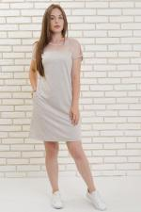 | 5202 | Платье Незабудка А Арт. 5202 | https://likadress.ru/catalog/platya_zhenskie/~plate_nezabudka_a_5202 | 52 | 400.00 руб | 400.00 руб | 400.00 руб | 400.00 руб | 0 | 0.00 руб
 |  |  |  | 54 | 400.00 руб | 400.00 руб | 400.00 руб | 400.00 руб | 0 | 0.00 руб

 | 5145 | Комплект тройка Русалочка Арт. 5145 | https://likadress.ru/catalog/komplekty/~komplekt_trojka_rusalochka_5145 | 48 | 1,200.00 руб | 1,200.00 руб | 1,200.00 руб | 1,200.00 руб | 0 | 0.00 руб
 |  |  |  | 50 | 1,200.00 руб | 1,200.00 руб | 1,200.00 руб | 1,200.00 руб | 0 | 0.00 руб

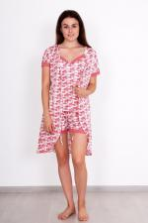 | 5135 | Комплект Капучино Арт. 5135 | https://likadress.ru/catalog/komplekty/~komplekt_kapuchino_5135 | 48 | 590.00 руб | 590.00 руб | 590.00 руб | 590.00 руб | 0 | 0.00 руб

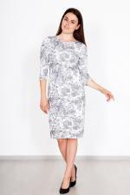 | 5039 | Платье Розалинда Арт. 5039 | https://likadress.ru/catalog/platya_zhenskie/~plate_rozalinda_5039 | 58 | 570.00 руб | 570.00 руб | 570.00 руб | 570.00 руб | 0 | 0.00 руб

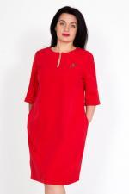 | 4128 | Платье Тома К Арт. 4128 | https://likadress.ru/catalog/platya_zhenskie/~plate_toma_k_4128 | 48 | 690.00 руб | 690.00 руб | 690.00 руб | 690.00 руб | 0 | 0.00 руб
 |  |  |  | 50 | 690.00 руб | 690.00 руб | 690.00 руб | 690.00 руб | 0 | 0.00 руб

 | 4079 | Платье-туника Биатрисс Арт. 4079 | https://likadress.ru/catalog/platya_zhenskie/~rubashka_plate_biatriss_4079 | 48 | 1,255.00 руб | 820.00 руб | 779.00 руб | 738.00 руб | 0 | 0.00 руб
 |  |  |  | 50 | 1,255.00 руб | 820.00 руб | 779.00 руб | 738.00 руб | 0 | 0.00 руб
 |  |  |  | 52 | 1,255.00 руб | 820.00 руб | 779.00 руб | 738.00 руб | 0 | 0.00 руб
 |  |  |  | 54 | 1,255.00 руб | 820.00 руб | 779.00 руб | 738.00 руб | 0 | 0.00 руб

 | 3796 | Блуза Тропикана Арт. 3796 | https://likadress.ru/catalog/bluzy_zhenskie/~bluza_tropikana_3796 | 44 | 796.00 руб | 520.00 руб | 494.00 руб | 468.00 руб | 0 | 0.00 руб
 |  |  |  | 46 | 796.00 руб | 520.00 руб | 494.00 руб | 468.00 руб | 0 | 0.00 руб

 | 3795 | Блуза Кантри Арт. 3795 | https://likadress.ru/catalog/bluzy_zhenskie/~bluza_kantri_3795 | 44 | 873.00 руб | 570.00 руб | 542.00 руб | 513.00 руб | 0 | 0.00 руб

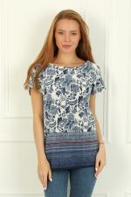 | 3793 | Блуза Марокко Арт. 3793 | https://likadress.ru/catalog/bluzy_zhenskie/~bluza_marokko_3793 | 44 | 903.00 руб | 590.00 руб | 561.00 руб | 531.00 руб | 0 | 0.00 руб
 |  |  |  | 46 | 903.00 руб | 590.00 руб | 561.00 руб | 531.00 руб | 0 | 0.00 руб
 |  |  |  | 48 | 903.00 руб | 590.00 руб | 561.00 руб | 531.00 руб | 0 | 0.00 руб
 |  |  |  | 50 | 903.00 руб | 590.00 руб | 561.00 руб | 531.00 руб | 0 | 0.00 руб

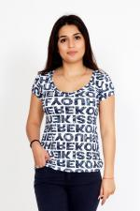 | 3778 | Футболка Лиза Арт. 3778 | https://likadress.ru/catalog/futbolki_zhenskie/~futbolka_liza_3778 | 44 | 536.00 руб | 350.00 руб | 333.00 руб | 315.00 руб | 0 | 0.00 руб
 |  |  |  | 46 | 536.00 руб | 350.00 руб | 333.00 руб | 315.00 руб | 0 | 0.00 руб
 |  |  |  | 48 | 536.00 руб | 350.00 руб | 333.00 руб | 315.00 руб | 0 | 0.00 руб

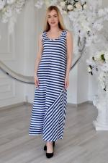 | 3693 | Платье Круиз Арт. 3693 | https://likadress.ru/catalog/platya_zhenskie/~plate_kruiz_3693 | 44 | 995.00 руб | 650.00 руб | 618.00 руб | 585.00 руб | 0 | 0.00 руб
 |  |  |  | 46 | 995.00 руб | 650.00 руб | 618.00 руб | 585.00 руб | 0 | 0.00 руб

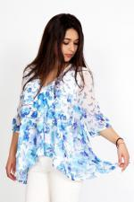 | 3655 | Блуза Василина Арт. 3655 | https://likadress.ru/catalog/bluzy_zhenskie/~bluza_vasilina_3655 | 44 | 1,301.00 руб | 850.00 руб | 808.00 руб | 765.00 руб | 0 | 0.00 руб
 |  |  |  | 42 | 1,301.00 руб | 850.00 руб | 808.00 руб | 765.00 руб | 0 | 0.00 руб

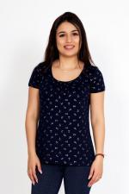 | 3654 | Футболка Любовь Арт. 3654 | https://likadress.ru/catalog/futbolki_zhenskie/~bluza_lyubov_3654 | 44 | 582.00 руб | 380.00 руб | 361.00 руб | 342.00 руб | 0 | 0.00 руб

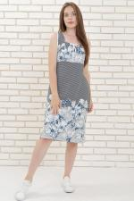 | 3559 | Сарафан Белла Арт. 3559 | https://likadress.ru/catalog/sarafany_zhenskie/~sarafan_bella_3559 | 46 | 450.00 руб | 450.00 руб | 450.00 руб | 450.00 руб | 0 | 0.00 руб
 |  |  |  | 48 | 450.00 руб | 450.00 руб | 450.00 руб | 450.00 руб | 0 | 0.00 руб
 |  |  |  | 50 | 450.00 руб | 450.00 руб | 450.00 руб | 450.00 руб | 0 | 0.00 руб
 |  |  |  | 52 | 450.00 руб | 450.00 руб | 450.00 руб | 450.00 руб | 0 | 0.00 руб

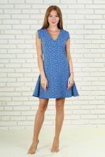 | 3341 | Платье Ида Арт. 3341 | https://likadress.ru/catalog/platya_zhenskie/~plate_ida_3341 | 40 | 903.00 руб | 590.00 руб | 561.00 руб | 531.00 руб | 0 | 0.00 руб
 |  |  |  | 42 | 903.00 руб | 590.00 руб | 561.00 руб | 531.00 руб | 0 | 0.00 руб
 |  |  |  | 44 | 903.00 руб | 590.00 руб | 561.00 руб | 531.00 руб | 0 | 0.00 руб
 |  |  |  | 46 | 903.00 руб | 590.00 руб | 561.00 руб | 531.00 руб | 0 | 0.00 руб
 |  |  |  | 48 | 903.00 руб | 590.00 руб | 561.00 руб | 531.00 руб | 0 | 0.00 руб

 | 3274 | Брюки женские футер Арт. 3274 | https://likadress.ru/catalog/zhenskie_bryuki/~bryuki_zhenskie_futer_3274 | 44 | 450.00 руб | 450.00 руб | 450.00 руб | 450.00 руб | 0 | 0.00 руб
 |  |  |  | 46 | 450.00 руб | 450.00 руб | 450.00 руб | 450.00 руб | 0 | 0.00 руб

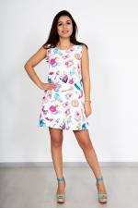 | 3146 | Платье Алиса Арт. 3146 | https://likadress.ru/catalog/platya_zhenskie/~plate_alisa_3146 | 40 | 780.00 руб | 780.00 руб | 780.00 руб | 780.00 руб | 0 | 0.00 руб
 |  |  |  | 42 | 780.00 руб | 780.00 руб | 780.00 руб | 780.00 руб | 0 | 0.00 руб
 |  |  |  | 46 | 780.00 руб | 780.00 руб | 780.00 руб | 780.00 руб | 0 | 0.00 руб

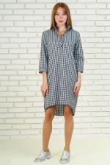 | 3134 | Платье-туника Алета Арт. 3134 | https://likadress.ru/catalog/platya_zhenskie/~plate_rubashka_aleta_3134 | 42 | 580.00 руб | 580.00 руб | 580.00 руб | 580.00 руб | 0 | 0.00 руб
 |  |  |  | 44 | 580.00 руб | 580.00 руб | 580.00 руб | 580.00 руб | 0 | 0.00 руб

 | 2463 | Футболка Бабочки Арт. 2463 | https://likadress.ru/catalog/futbolki_zhenskie/~bluza_babochki__2463 | 44 | 750.00 руб | 490.00 руб | 466.00 руб | 441.00 руб | 0 | 0.00 руб
 |  |  |  | 46 | 750.00 руб | 490.00 руб | 466.00 руб | 441.00 руб | 0 | 0.00 руб

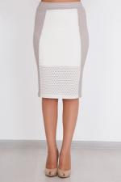 | 2431 | Юбка Ажур Арт. 2431 | https://likadress.ru/catalog/yubki_zhenskie/~yubka_azhur_2431 | 44 | 842.00 руб | 550.00 руб | 523.00 руб | 495.00 руб | 0 | 0.00 руб

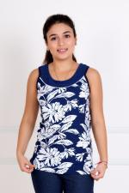 | 2375 | Майка Летняя Арт. 2375 | https://likadress.ru/catalog/bluzy_zhenskie/~majka_letnyaya__2375 | 40 | 383.00 руб | 250.00 руб | 238.00 руб | 225.00 руб | 0 | 0.00 руб
 |  |  |  | 42 | 383.00 руб | 250.00 руб | 238.00 руб | 225.00 руб | 0 | 0.00 руб

 | 1717 | Футболка Поло Арт. 1717 | https://likadress.ru/catalog/muzhskie_futbolki/~futbolka_polo_1717 | 44 | 410.00 руб | 410.00 руб | 410.00 руб | 410.00 руб | 0 | 0.00 руб
 |  |  |  | 46 | 410.00 руб | 410.00 руб | 410.00 руб | 410.00 руб | 0 | 0.00 руб

 | 1577 | Рубашка Аполлон Арт. 1577 | https://likadress.ru/catalog/rubashki_muzhskie/~rubashka_apollon_1577 | 42 | 370.00 руб | 370.00 руб | 370.00 руб | 370.00 руб | 0 | 0.00 руб
 |  |  |  | 44 | 370.00 руб | 370.00 руб | 370.00 руб | 370.00 руб | 0 | 0.00 руб
 |  |  |  | 46 | 370.00 руб | 370.00 руб | 370.00 руб | 370.00 руб | 0 | 0.00 руб
 |  |  |  | 48 | 370.00 руб | 370.00 руб | 370.00 руб | 370.00 руб | 0 | 0.00 руб

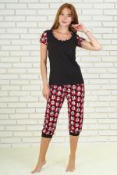 | 1497 | Костюм Дана Арт. 1497 | https://likadress.ru/catalog/kostyumy_zhenskie/~kostyum_dana_1497 | 42 | 490.00 руб | 490.00 руб | 490.00 руб | 490.00 руб | 0 | 0.00 руб
 |  |  |  | 44 | 490.00 руб | 490.00 руб | 490.00 руб | 490.00 руб | 0 | 0.00 руб
 |  |  |  | 46 | 490.00 руб | 490.00 руб | 490.00 руб | 490.00 руб | 0 | 0.00 руб
 |  |  |  | 48 | 490.00 руб | 490.00 руб | 490.00 руб | 490.00 руб | 0 | 0.00 руб
 |  |  |  | 50 | 490.00 руб | 490.00 руб | 490.00 руб | 490.00 руб | 0 | 0.00 руб
 |  |  |  | 52 | 490.00 руб | 490.00 руб | 490.00 руб | 490.00 руб | 0 | 0.00 руб

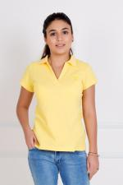 | 1434 | Футболка Поло Арт. 1434 | https://likadress.ru/catalog/futbolki_zhenskie/~futbolka_polo__1434 | 42 | 643.00 руб | 420.00 руб | 399.00 руб | 378.00 руб | 0 | 0.00 руб
 |  |  |  | 40 | 643.00 руб | 420.00 руб | 399.00 руб | 378.00 руб | 0 | 0.00 руб

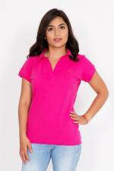 | 1322 | Футболка Поло Арт. 1322 | https://likadress.ru/catalog/bluzy_zhenskie/~futbolka_polo_1322 | 42 | 643.00 руб | 420.00 руб | 399.00 руб | 378.00 руб | 0 | 0.00 руб
 |  |  |  | 40 | 643.00 руб | 420.00 руб | 399.00 руб | 378.00 руб | 0 | 0.00 руб
 |  |  |  | 44 | 643.00 руб | 420.00 руб | 399.00 руб | 378.00 руб | 0 | 0.00 руб
 |  |  |  | 46 | 643.00 руб | 420.00 руб | 399.00 руб | 378.00 руб | 0 | 0.00 руб

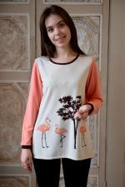 | 1189 | Блуза Фламинго Арт. 1189 | https://likadress.ru/catalog/bluzy_zhenskie/~bluza_flamingo__1189 | 48 | 597.00 руб | 390.00 руб | 371.00 руб | 351.00 руб | 0 | 0.00 руб
 |  |  |  | 50 | 597.00 руб | 390.00 руб | 371.00 руб | 351.00 руб | 0 | 0.00 руб

 | 1066 | Туника Амалия Арт. 1066 | https://likadress.ru/catalog/tuniki_zhenskie/~bluza_amaliya__1066 | 48 | 383.00 руб | 250.00 руб | 238.00 руб | 225.00 руб | 0 | 0.00 руб
 |  |  |  | 50 | 383.00 руб | 250.00 руб | 238.00 руб | 225.00 руб | 0 | 0.00 руб

 | 923 | Платье Эдит Арт. 923 | https://likadress.ru/catalog/platya_zhenskie/~plate_edit_923 | 44 | 590.00 руб | 590.00 руб | 590.00 руб | 590.00 руб | 0 | 0.00 руб
 |  |  |  | 46 | 590.00 руб | 590.00 руб | 590.00 руб | 590.00 руб | 0 | 0.00 руб

